흐름도
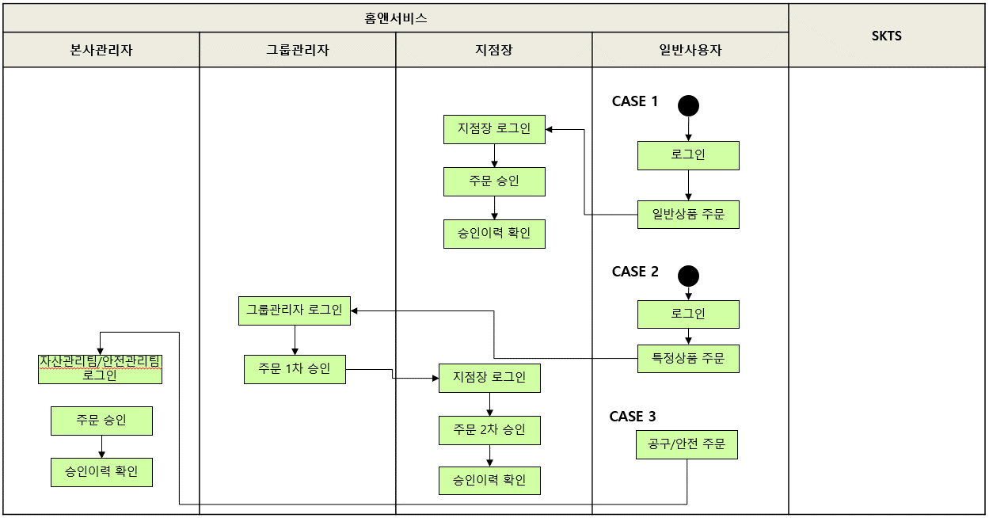
주문승인 테스트 시나리오(HNS_02) 흐름도

